상품제안서
모모 무광머그 화이트345ml | 상품코드: S26971

 |  |  |  |  |  |  | 02-713-8555 | www.synergygift.co.kr
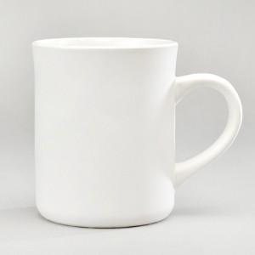

【상세/제작정보】 | 모모 무광머그 화이트345ml<br><br>재 질 : 도자기<br>색 상 : 무광화이트<br>사이즈 : 지름8.5cm 높이10cm <br>용 량 : 345ml(12온스)<br>원산지 : 중국oem

【인쇄/포장옵션】 | 실크 / 1p무지케이스

【공급단가】 | 수량 | 100~ | 300~ | 500~ | 1,000~ | 3,000~
*VAT별도 | 단가 | 2,450원 | 2,400원 | 2,320원 | 2,210원 | 2,170원

【상품 URL】 | https://www.synergygift.co.kr:443/src/goods_detail.php?gdno=26971

